Evidências visuais
Evidências visuais com URLs

Capturas da revisão de 29/09/2026. URLs à esquerda e prints à direita. Cada legenda distingue prova visual de contexto.

EV-01 Bastidores — player indisponível

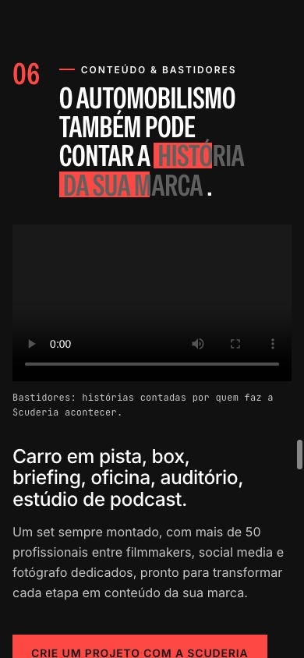
https://www.scuderiabandeiras.com.br/#conteudo

IDs: QA-001, QA-004, QA-005, QA-030

O print mostra o player sem capa e em 0:00. O erro 404 foi confirmado por consulta técnica. Outros itens da seção usam esta imagem apenas como contexto.

Captura da revisão • 390×844 px

Voltar ao item no Controle QA

EV-02 PETRONAS — player provisório

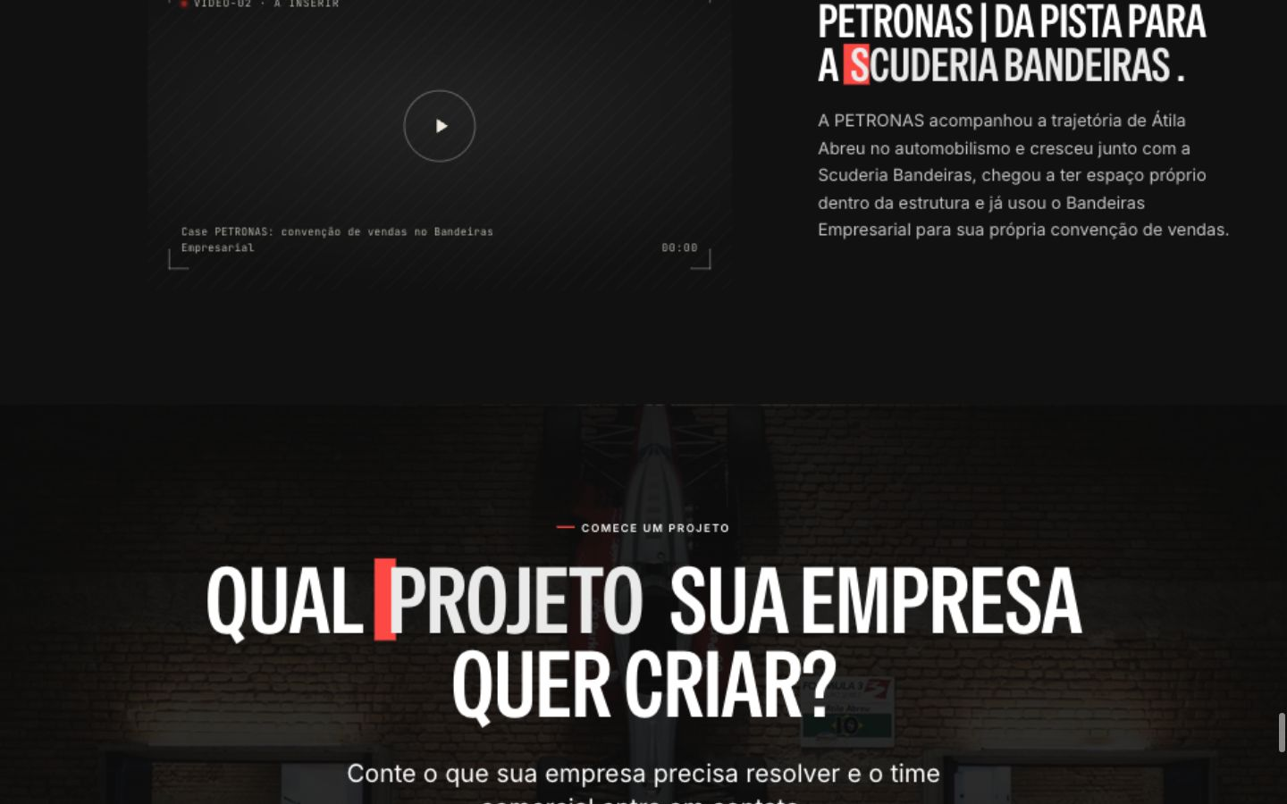
https://www.scuderiabandeiras.com.br/#case-petronas-titulo

IDs: QA-002

Play, duração 00:00 e texto de mídia a inserir no case. A verificação técnica identificou um quadro sem reprodução funcional.

Captura da revisão • 1440×900 px

Voltar ao item no Controle QA

EV-03 Ecossistema — corte em 1024 px

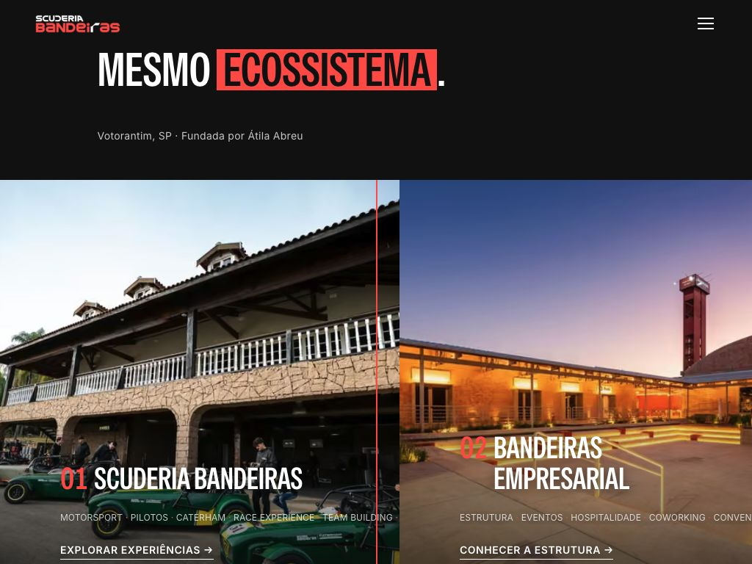
https://www.scuderiabandeiras.com.br/#ecossistema

IDs: QA-053, QA-057, QA-064, QA-067

Conteúdo ultrapassa a borda direita. Medição da revisão: viewport de 1024 px e documento de 1088 px. Também contextualiza a troca da foto solicitada e os textos sobre a imagem.

Captura da revisão • 1024×768 px

Voltar ao item no Controle QA

EV-04 Legado — controle de som no texto

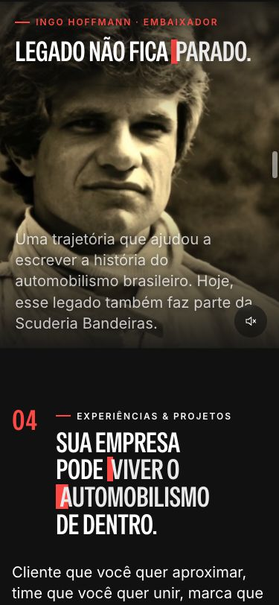
https://www.scuderiabandeiras.com.br/#legado

IDs: QA-003, QA-043, QA-048, QA-060, QA-061, QA-066

Controle de som junto à linha do parágrafo. A interseção foi medida no DOM. A imagem do vídeo aparece nesta captura; o relato de área preta não se repetiu. Pausa, peso e legendas exigem os procedimentos técnicos registrados.

Captura da revisão • 375×812 px

Voltar ao item no Controle QA

EV-05 Pedidos de Caio — foto e mosaico

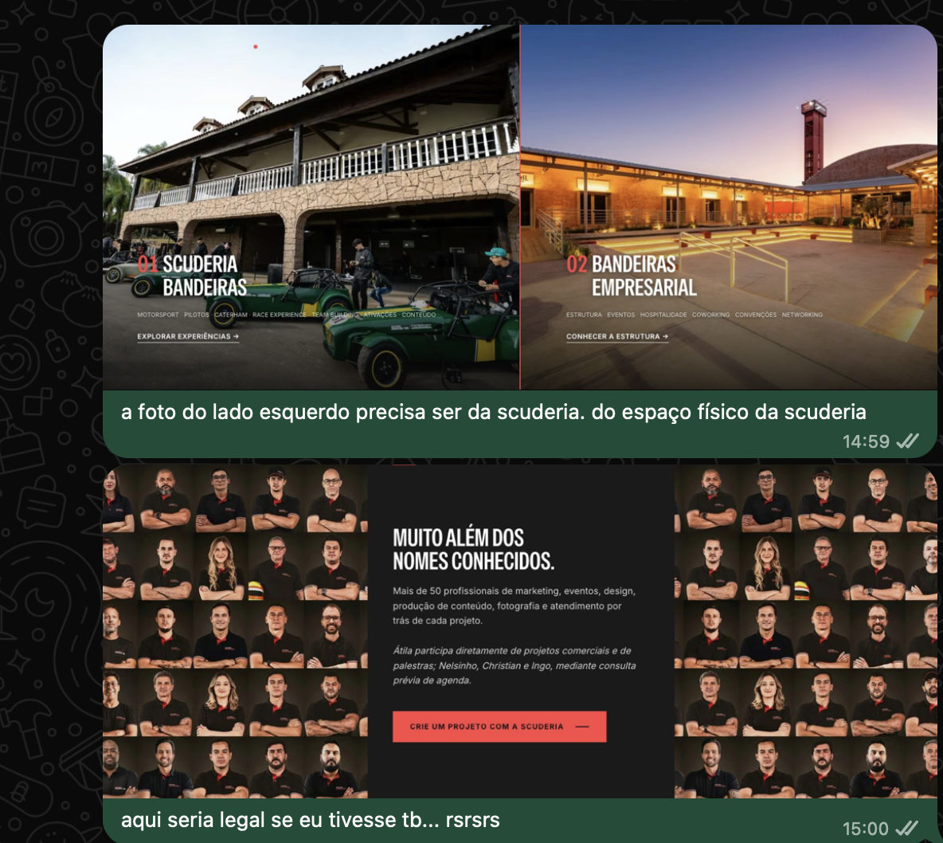
https://www.scuderiabandeiras.com.br/#ecossistema

https://www.scuderiabandeiras.com.br/#pilotos

IDs: QA-053, QA-054

Print fornecido por Caio: usar foto do espaço físico da Scuderia no painel esquerdo e incluir Caio no mosaico da equipe. Will envia as fotos aprovadas; Nill atualiza as peças e suas variantes.

Referência enviada por Caio • print de WhatsApp

Voltar ao item no Controle QA

EV-06 Hero — desktop

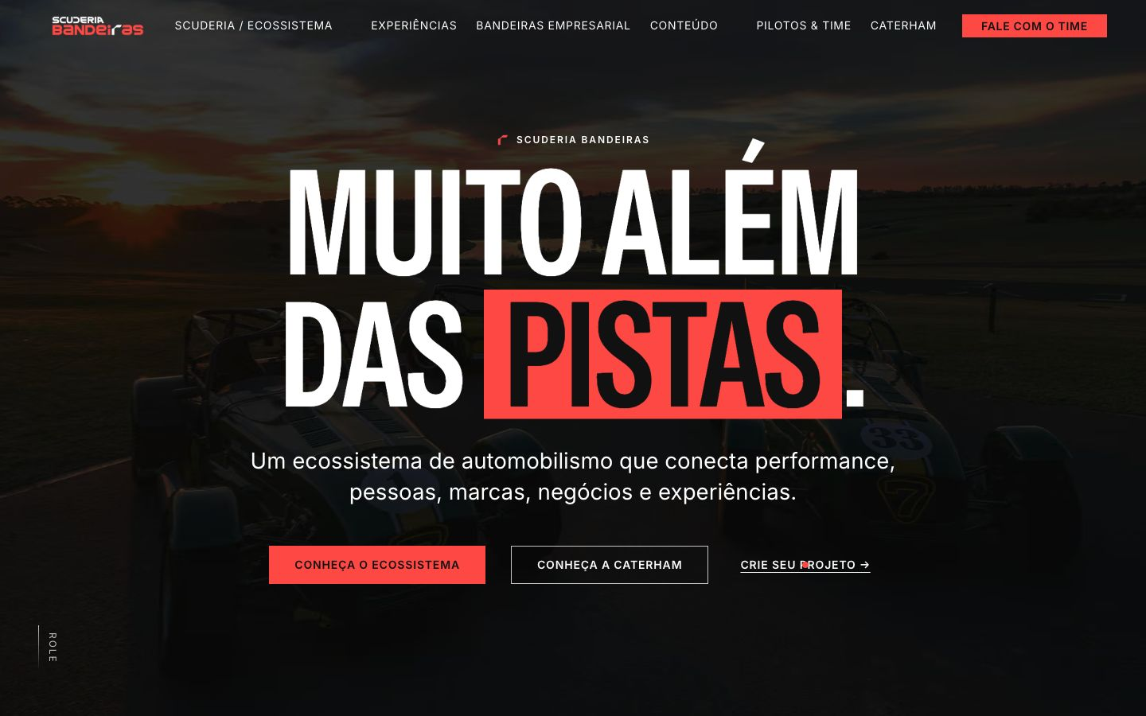
https://www.scuderiabandeiras.com.br/#topo

IDs: QA-016, QA-017, QA-021, QA-024, QA-025, QA-033, QA-041, QA-046, QA-047, QA-056, QA-065

Registro visual de navegação e CTAs em desktop. Prints estáticos não comprovam tempo de carregamento, funcionamento dos cliques ou medição de contraste; consultar os testes respectivos.

Captura da revisão • 1440×900 px

Voltar ao item no Controle QA

EV-07 Hero — celular

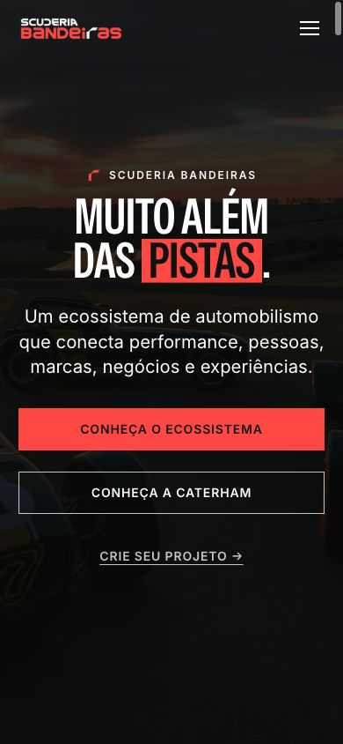
https://www.scuderiabandeiras.com.br/#topo

IDs: QA-026, QA-027, QA-028, QA-034, QA-039

Layout móvel e botão de menu. A falha de rolagem após Escape foi verificada por interação e DOM; não é demonstrável por este print estático. Testes físicos e percurso integral de teclado continuam pendentes.

Captura da revisão • 390×844 px

Voltar ao item no Controle QA

EV-08 Hero — celular estreito

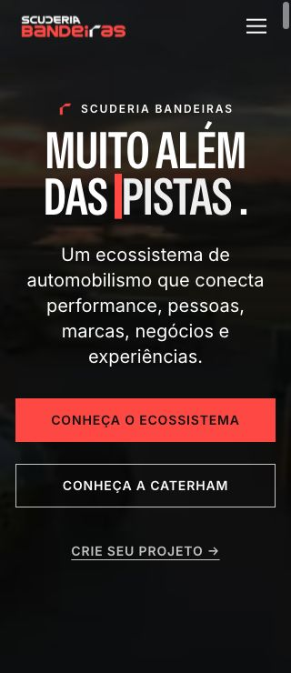
https://www.scuderiabandeiras.com.br/#topo

IDs: QA-035, QA-038

View de 320×740 usada na revisão de layout. Não substitui teste de zoom real, que permanece pendente.

Captura da revisão • 320×740 px

Voltar ao item no Controle QA

EV-09 Ecossistema — tablet

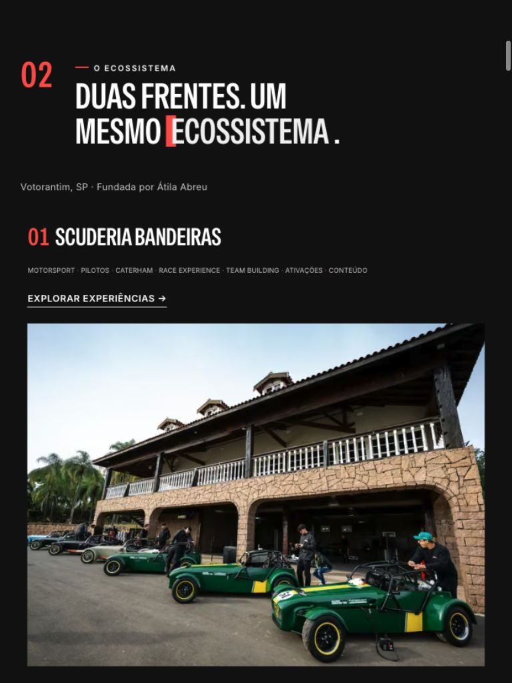
https://www.scuderiabandeiras.com.br/#ecossistema

IDs: QA-036

Disposição em coluna observada no tablet. Aprovação restrita à amostra visual desta seção.

Captura da revisão • 768×1024 px

Voltar ao item no Controle QA

EV-10 Bandeiras Empresarial — celular

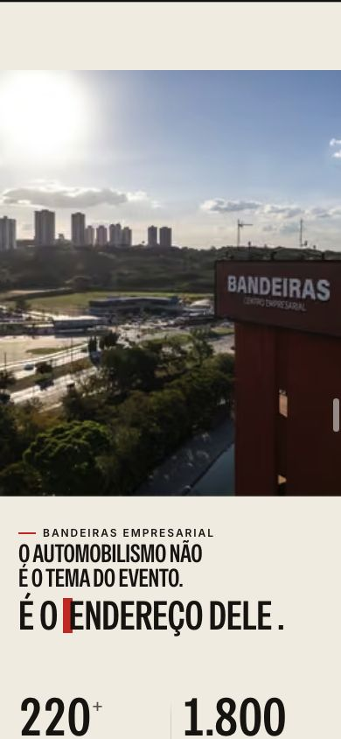
https://www.scuderiabandeiras.com.br/#bandeiras-empresarial

IDs: QA-006, QA-007, QA-008, QA-029, QA-040

Imagem de contexto da seção e de seus números institucionais. Carrossel, títulos, áreas de toque e veracidade dos números são avaliados pelos procedimentos específicos, não por este recorte.

Captura da revisão • 390×844 px

Voltar ao item no Controle QA

EV-11 Contato — celular

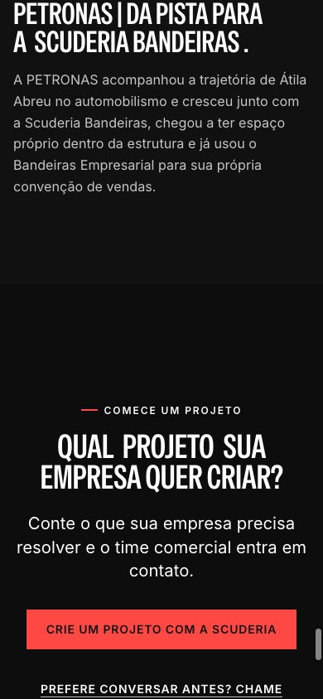
https://www.scuderiabandeiras.com.br/#case-petronas-titulo

IDs: QA-018, QA-019, QA-020, QA-022, QA-023, QA-037, QA-042

Texto da promessa comercial e CTA final. A página não possui formulário nesta versão. Recebimento do lead, titularidade do canal e aprovação de copy permanecem conforme o controle.

Captura da revisão • 390×844 px

Voltar ao item no Controle QA

EV-12 Marcas — painel de logos

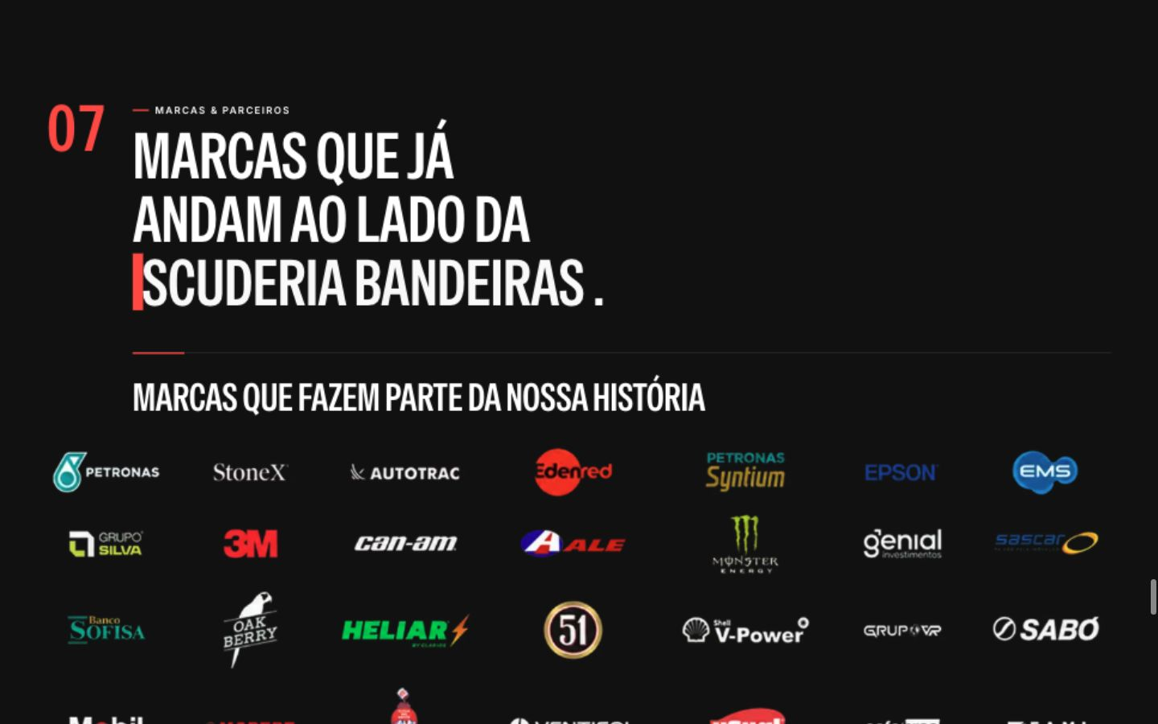
https://www.scuderiabandeiras.com.br/#marcas

IDs: QA-062

Composição do painel no desktop. A necessidade de rolagem no celular foi medida em 375 px; este print contextualiza os logos e não representa o recorte móvel.

Captura da revisão • 1440×900 px

Voltar ao item no Controle QA

EV-13 Caterham — destino externo

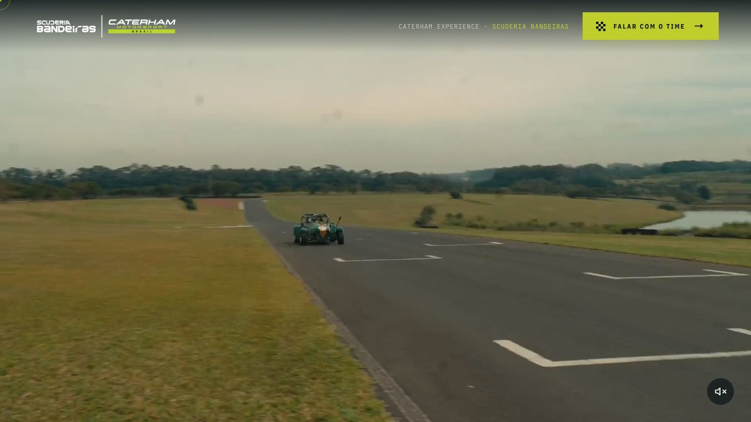
https://caterham.scuderiabandeiras.com/

IDs: QA-032

Página de destino carregada no navegador. A aprovação cobre disponibilidade e identidade, sem homologar todo o fluxo comercial desse site.

Captura da revisão • 1280×720 px

Voltar ao item no Controle QA

EV-14 Time, slide 1 — Hero / indicação ROLE

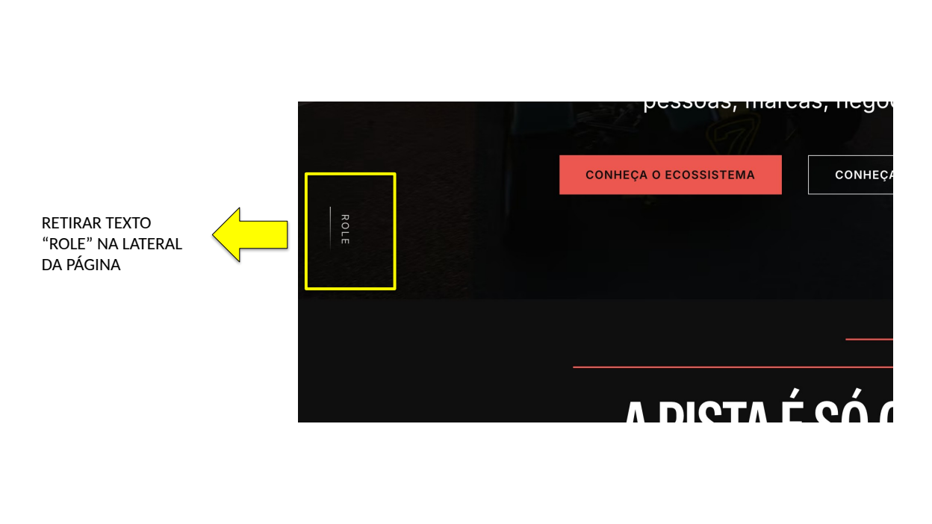
https://www.scuderiabandeiras.com.br/#topo

IDs: QA-071

Excluir o indicador lateral marcado. Fonte: ambos os arquivos, slide 1. Print anotado pelo time, recebido em 30/09/2026; não representa reteste executado nesta data.

Referência anotada pelo time, recebida em 30/09/2026

Voltar ao item no Controle QA

EV-15 Time, slide 2 — Ecossistema / linhas de tags

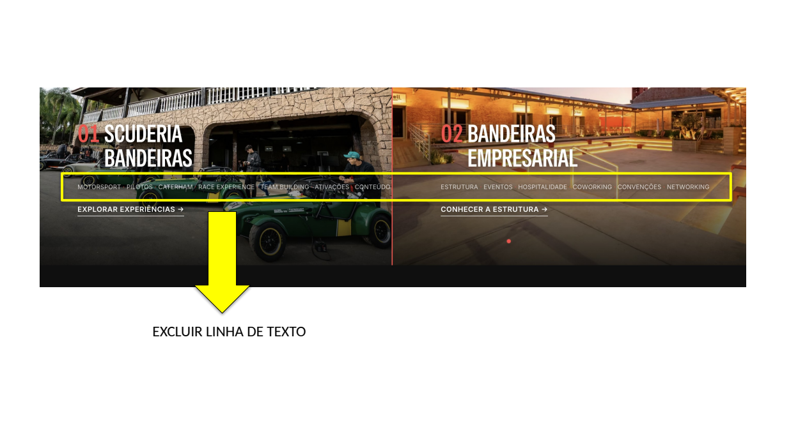
https://www.scuderiabandeiras.com.br/#ecossistema

IDs: QA-067, QA-057

Excluir as duas linhas destacadas; retestar corte em 1024 px. Fonte: ambos os arquivos, slide 2. Print anotado pelo time, recebido em 30/09/2026; não representa reteste executado nesta data.

Referência anotada pelo time, recebida em 30/09/2026

Voltar ao item no Controle QA

EV-16 Time, slide 3 — Palestras / centralização e exclusão

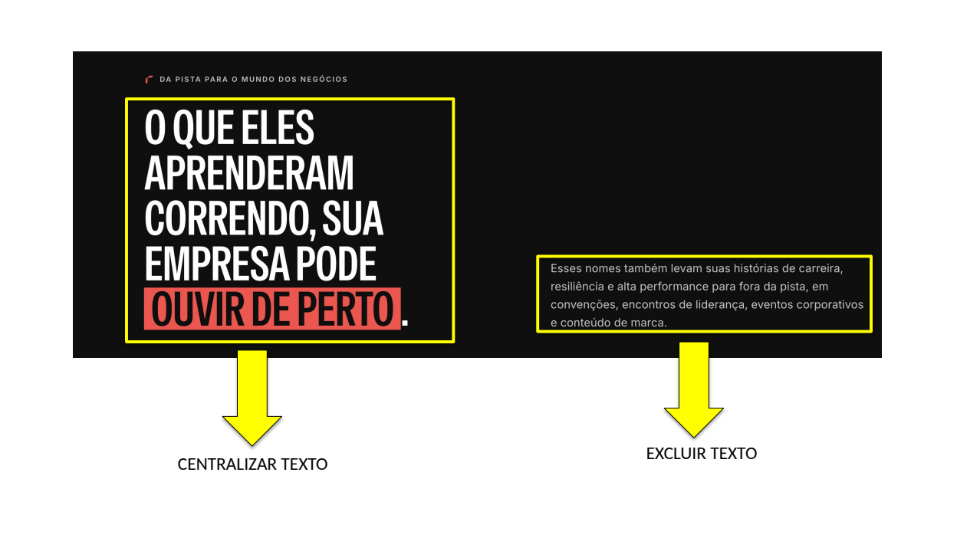
https://www.scuderiabandeiras.com.br/#pilotos

IDs: QA-072, QA-073

Centralizar o título destacado e excluir o parágrafo à direita. Fonte: ambos os arquivos, slide 3. Print anotado pelo time, recebido em 30/09/2026; não representa reteste executado nesta data.

Referência anotada pelo time, recebida em 30/09/2026

Voltar ao item no Controle QA

EV-17 Time, slide 4 — Mosaico / novos textos

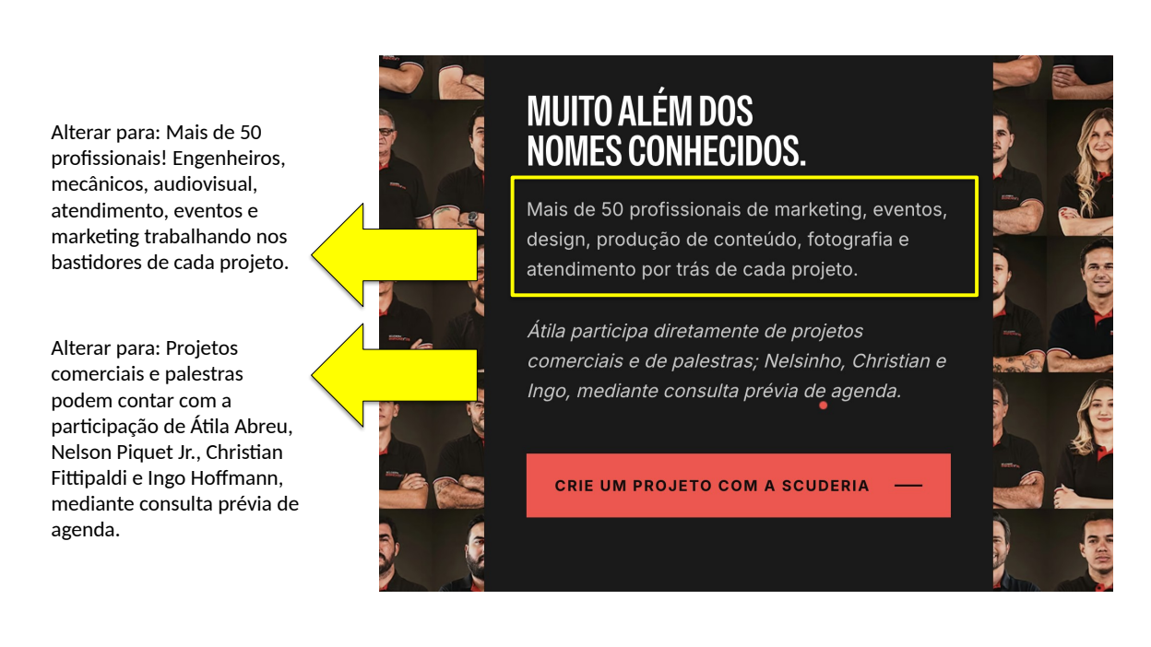
https://www.scuderiabandeiras.com.br/#pilotos

IDs: QA-074, QA-075, QA-040

Aplicar os dois textos exatos fornecidos pelo time. Fonte: ambos os arquivos, slide 4. Print anotado pelo time, recebido em 30/09/2026; não representa reteste executado nesta data.

Referência anotada pelo time, recebida em 30/09/2026

Voltar ao item no Controle QA

EV-18 Time, slide 5 — Redes sociais / caixa de prévia

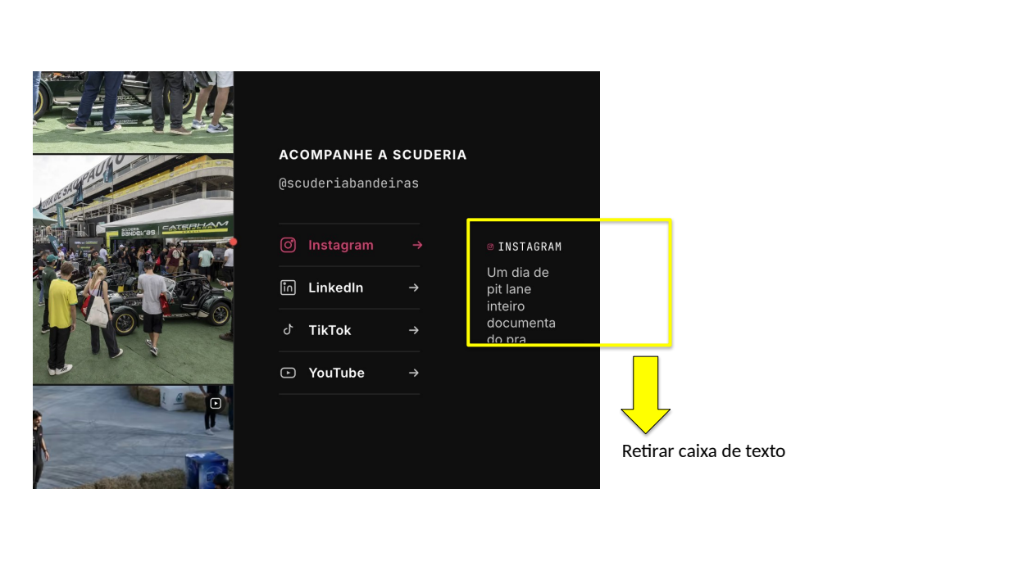
https://www.scuderiabandeiras.com.br/#conteudo

IDs: QA-004, QA-005

Remover a caixa destacada e suas prévias associadas, preservando os links sociais. Fonte: ambos os arquivos, slide 5. Print anotado pelo time, recebido em 30/09/2026; não representa reteste executado nesta data.

Referência anotada pelo time, recebida em 30/09/2026

Voltar ao item no Controle QA

EV-19 Time, slide 6 — Botões / texto branco

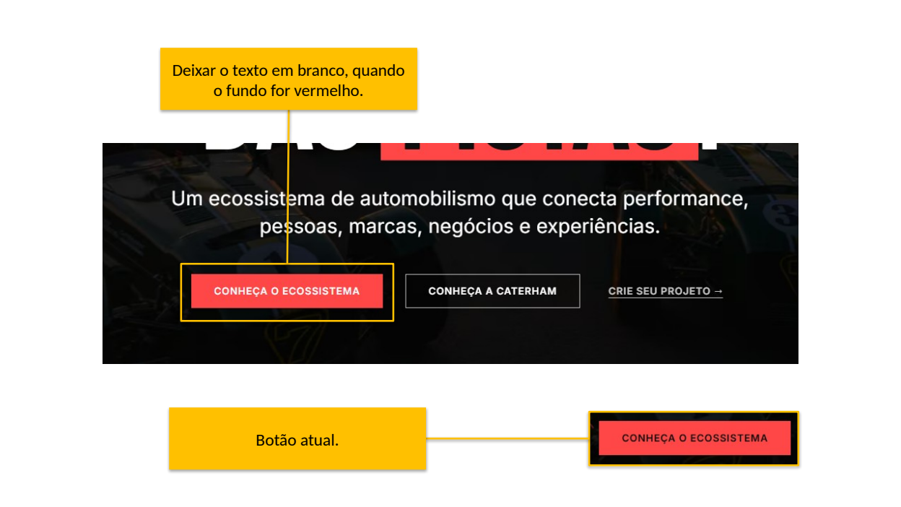
https://www.scuderiabandeiras.com.br/#topo

IDs: QA-076, QA-046

Aplicar texto branco com contraste adequado; o vermelho atual precisa ser reavaliado. Fonte: Site (alteações) (2).pptx, slide 6. Print anotado pelo time, recebido em 30/09/2026; não representa reteste executado nesta data.

Referência anotada pelo time, recebida em 30/09/2026

Voltar ao item no Controle QA

EV-20 Time, slide 7 — Pilotos / substituição de retratos

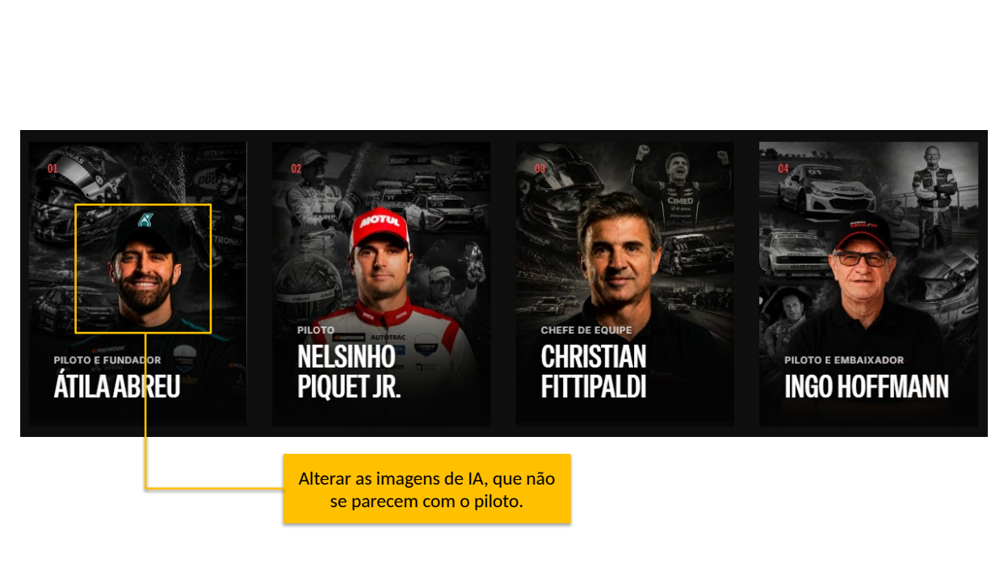
https://www.scuderiabandeiras.com.br/#pilotos

IDs: QA-077

Will fornece fotos oficiais aprovadas. Nill substitui os retratos apontados pelo time. Fonte: Site (alteações) (2).pptx, slide 7. Print anotado pelo time, recebido em 30/09/2026; não representa reteste executado nesta data.

Referência anotada pelo time, recebida em 30/09/2026

Voltar ao item no Controle QA

EV-21 Time, slide 8 — Mosaico / imagens repetidas

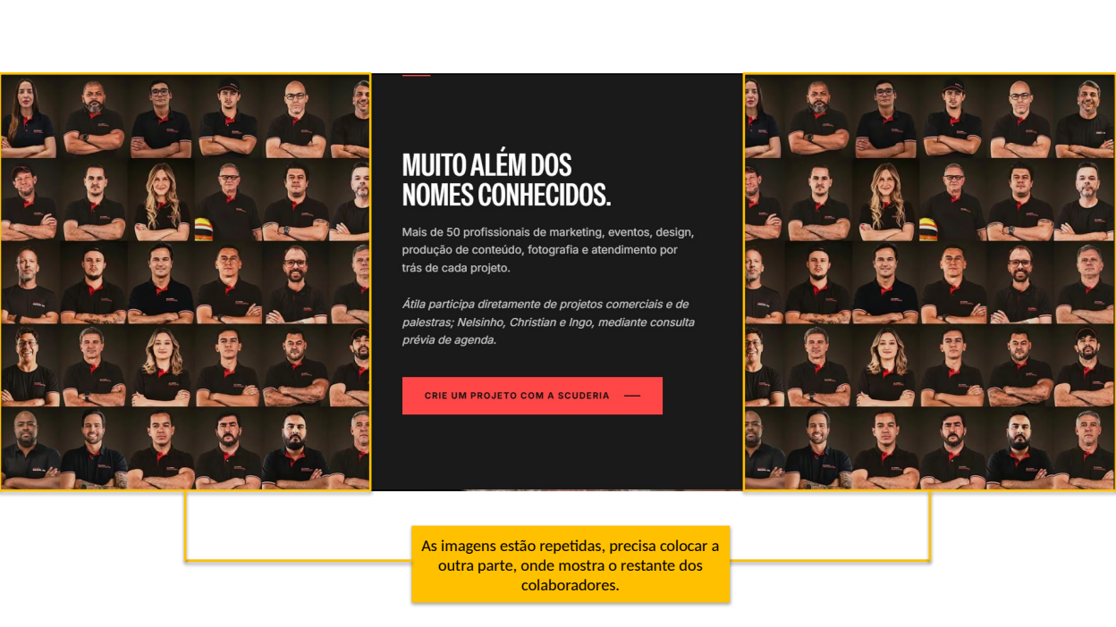
https://www.scuderiabandeiras.com.br/#pilotos

IDs: QA-054

Usar as partes complementares do mosaico e incluir Caio, conforme pedido anterior registrado em EV-05. Fonte: Site (alteações) (2).pptx, slide 8. Print anotado pelo time, recebido em 30/09/2026; não representa reteste executado nesta data.

Referência anotada pelo time, recebida em 30/09/2026

Voltar ao item no Controle QA

EV-22 Time, slide 9 — CTA / texto no estado escuro

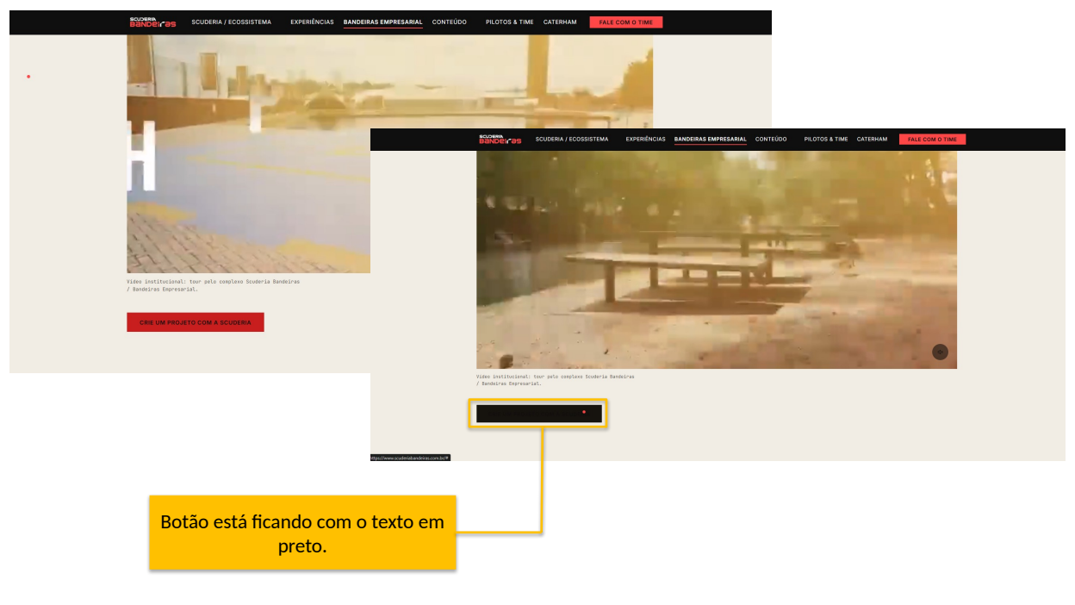
https://www.scuderiabandeiras.com.br/#bandeiras-empresarial

IDs: QA-078

Reproduzir o estado destacado e garantir texto legível em todas as interações. Fonte: Site (alteações) (2).pptx, slide 9. Print anotado pelo time, recebido em 30/09/2026; não representa reteste executado nesta data.

Referência anotada pelo time, recebida em 30/09/2026

Voltar ao item no Controle QA

EV-23 Time, slide 10 — Team Building / composição e recorte

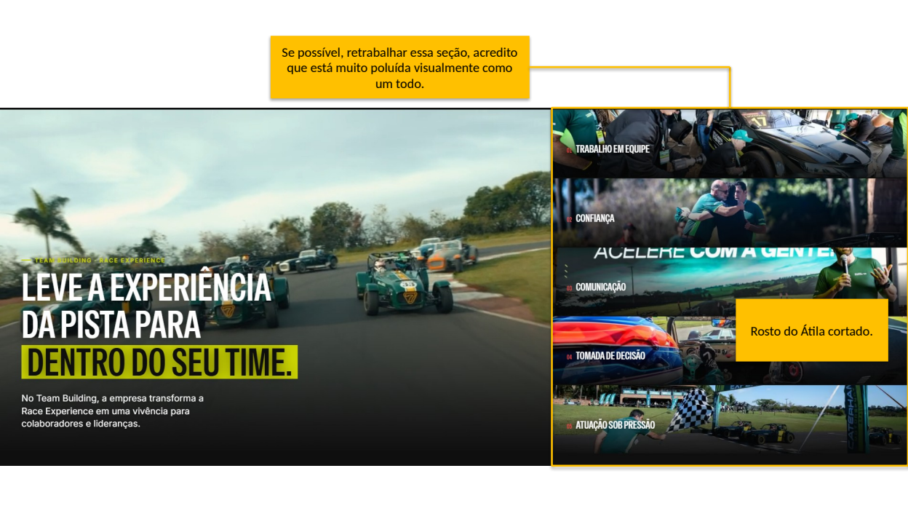
https://www.scuderiabandeiras.com.br/#experiencias

IDs: QA-079, QA-080

Propor simplificação da seção e corrigir o rosto cortado no card Comunicação. Fonte: Site (alteações) (2).pptx, slide 10. Print anotado pelo time, recebido em 30/09/2026; não representa reteste executado nesta data.

Referência anotada pelo time, recebida em 30/09/2026

Voltar ao item no Controle QA

